Voorblad
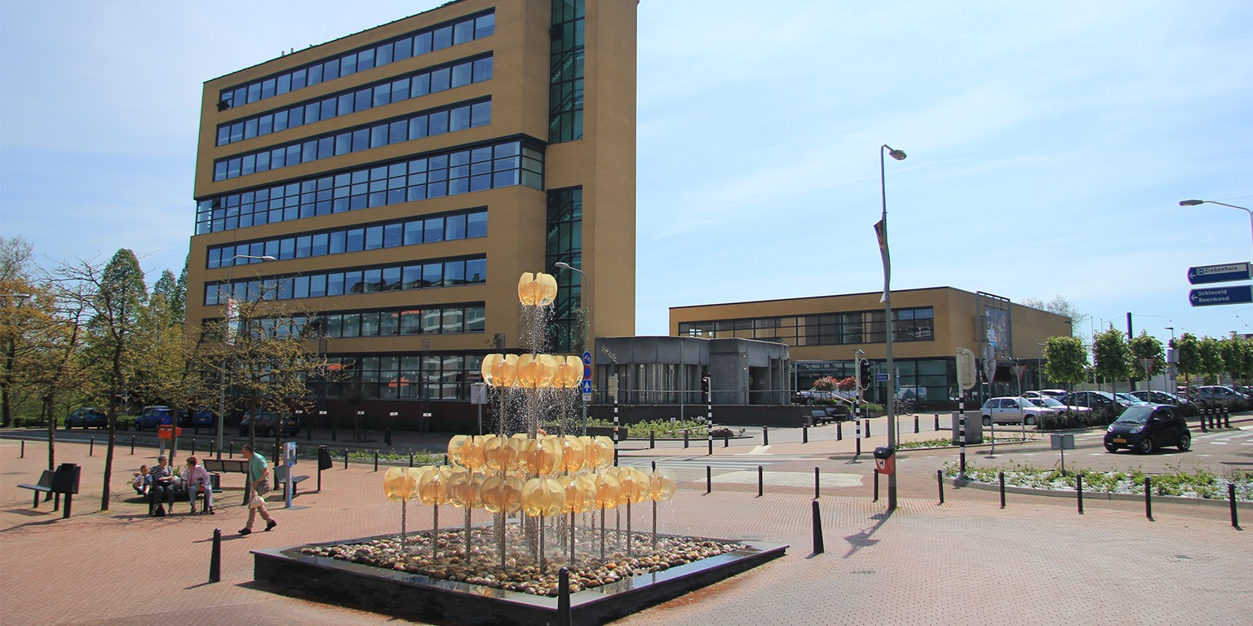
Frequentieschema's
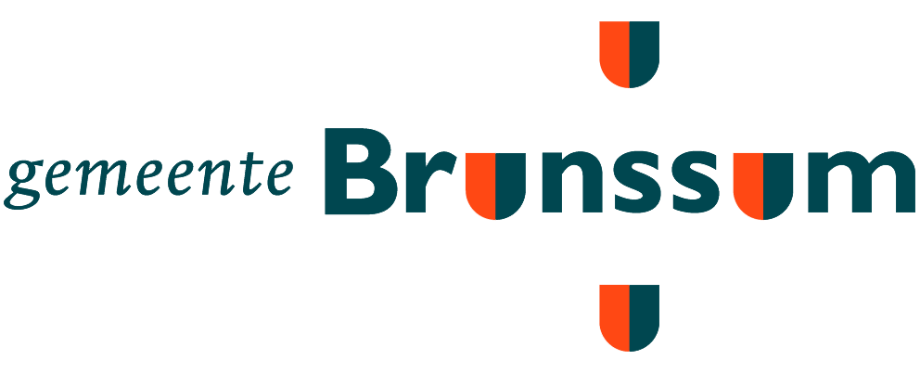

Brede School Langeberg
Oud Raadhuis

Rumpenerhof

'T Rombouts
Sportzaal Treebeek

Brede School Treekbeek
BMV Bronsheim

OPTIE: Rollebol
Bestuurscentrum (hoog-/laagbouw)
Brede School Centrum

Gemeentelijke Technische Dienst (GTD)
MFA Treekbeek
Gasperistraat 3

 | Na gunning dient de winnende partij een opencalculatie aan te leveren op basis van de aangeleverde frequenties

